Composante de formation
 |  | TOUS TYPES DE BAC |  |  |  |  | BAC Gén.EcoSoc
 |  | Total des inscriptions au 21/12/17

 | Le nombre total d'inscriptions administratives potentielles,inscriptions premières et secondes, depuis le 1er jour d'inscription, est de 56 788. 56 740 inscriptions ont été validées (droits d'inscription acquittés, inscriptions non annulées), dont 8 913 de nouveaux bacheliers, primo-entrants. Ces inscriptions valides correspondent à 53 486 étudiants, soit 95,46 % du total de l'année dernière. |  |  |  |  |  | Le nombre total d'inscriptions administratives potentielles,inscriptions premières et secondes, depuis le 1er jour d'inscription, est de 56 788. 11 393 inscriptions ont été validées (droits d'inscription acquittés, inscriptions non annulées), dont 2 179 de nouveaux bacheliers, primo-entrants. Ces inscriptions valides correspondent à 10 995 étudiants, soit 99,4 % du total de l'année dernière.
 |  |  |  |  |  |  |  |  |  |  |  |  | Poids du BAC ES
 |  | Nombre d'étudiants par SNI | 2015 | 2016 | 2017 | Niveau 2017 atteint vs 2016 |  | Nombre d'étudiants par SNI | 2015 | 2016 | 2017 | Niveau 2017 atteint vs 2016 | 2015 | 2016 | 2017
 |  | DSPEG | 14073 | 14588 | 14460 | 99% |  | DSPEG | 6165 | 6544 | 6718 | 103% | 44% | 45% | 46%
 |  | SANTE | 18518 | 18632 | 16596 | 89% |  | SANTE | 1133 | 1152 | 1099 | 95% | 6% | 6% | 7%
 |  | SH | 4617 | 4295 | 4250 | 99% |  | SH | 1469 | 1418 | 1381 | 97% | 32% | 33% | 32%
 |  | ST | 8578 | 9254 | 9394 | 102% |  | ST | 263 | 209 | 217 | 104% | 3% | 2% | 2%
 |  | Écoles Doctorales | 2024 | 2019 | 1833 | 91% |  | Écoles Doctorales | 145 | 149 | 134 | 90% | 7% | 7% | 7%
 |  | ESPE | 2218 | 2511 | 2305 | 92% |  | ESPE | 586 | 659 | 569 | 86% | 26% | 26% | 25%
 |  | ISVV | 260 | 315 | 364 | 116% |  | ISVV | 22 | 19 | 23 | 121% | 8% | 6% | 6%
 |  | IUT | 4263 | 4368 | 4251 | 97% |  | IUT | 941 | 907 | 845 | 93% | 22% | 21% | 20%
 |  | MEDIAQUITAINE | 37 | 45 | 33 | 73% |  | MEDIAQUITAINE | 4 | 4 | 9 | 225% | 11% | 9% | 27%
 |  | Effectif total : | 54588 | 56027 | 53486 | 95% |  | Effectif total : | 10728 | 11061 | 10995 | 99% | 20% | 20% | 21%
 |  | 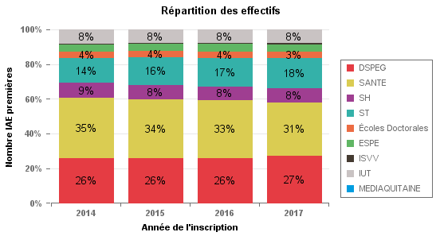 |  |  |  |  |  | 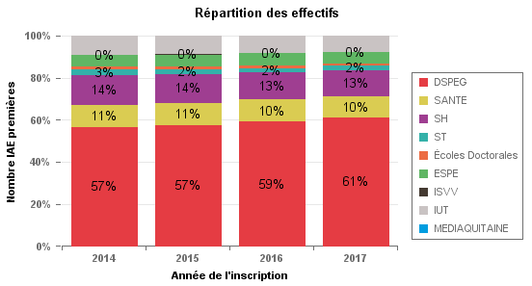
Périmètre

L'étude porte sur le nombre total d'inscriptions premières à l'université de Bordeaux. En effet, un étudiant peut avoir plusieurs inscriptions, ce qui explique que le nombre d'étudiants soit inférieur à celui des inscriptions globales. La population observée est l'ensemble des étudiants qui s'inscrivent à l'Université, tous diplômes confondus, hors auditeur libre et C2I (certificat d'informatique). Les inscriptions au Master MEEF des partenaires de l'ESPE ne sont pas inclues dans le périmètre.

